依頼書
 | 後期高齢者医療に関する送付物の送付先変更依頼書
【対象者】 誰の分を？ | 被保険者番号
 | （フリガナ） |  |  |  | 生年月日
 | 被保険者氏名
 | 住 所
 |  | 電話

【依頼内容】 | 申 請 内 容 | 終了 |  | 送付先の設定を解除します（住民登録地に届くようにします）
 | 理 由 | （該当する理由を選んでください）
 | 送 付 先 変 更 期 間 | FALSE | 期限なし
 |  | FALSE | 期限あり
 |  |  |  |  | ～

【送付先】 | 送 付 先 住 所 | 〒 |  | －

 |  | 電話
 | （フリガナ） |  |  |  |  |  | 被保険者 との関係
 | 送付先宛名

 | 東京都後期高齢者医療広域連合長 様
 | 後期高齢者医療に関する送付物について、上記のとおり依頼します。
 | なお、この依頼については、被保険者本人およびその関係者、送付先等に対して説明済みであり、 異議等については、申請者が責任を持って対応します。

 |  |  |  |  |  | 令和 | 年 月 日

 | 申請者 |  | 氏名

 |  |  | 住所
 |  |  | 電話

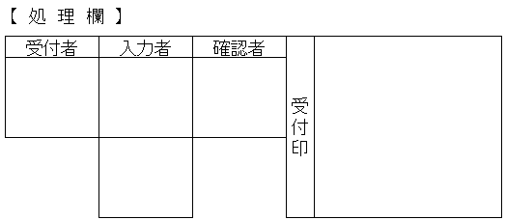
 | 【必要書類】
 | ・手続きに必要な本人確認書類等
 | ・送付先住所、氏名がわかる書類

